26년 사용금액_보전_공정_연구소
내용저장
[ 입력창 ]
사용내역 | 구분 | 결재완료 | 월 | 기안팀 | 금액 | 비 고
연구소 3호기 SCREW 구매의 건 | 물품구매(보전) | 2026-02-27 | 2 | 보전(기계) | 4,000,000

사용내역 | 구분 | 결재완료 | 월 | 기안팀 | 금액 | 비 고
#13호기 GEAR BOX 수리의 건 | 수선비(보전) | 2026-01-05 | 1 | 보전(기계) | 8,000,000
#13호기 바렐 쿨러 구매의 건 | 물품구매(보전) | 2026-01-07 | 1 | 보전(기계) | 1,120,000
#14호기 SIDE LIW SCREW 구매의 건 | 물품구매(보전) | 2026-01-07 | 1 | 보전(전기) | 1,000,000
#3호기 SCREW 구매의 건 | 물품구매(보전) | 2026-01-09 | 1 | 보전(기계) | 4,500,000
#6호기 오일 쿨러 | 물품구매(보전) | 2026-01-07 | 1 | 보전(기계) | 1,200,000
1공장 조색실 전등 및 전원선로 교체 | 수선비(보전) | 2026-01-09 | 1 | 보전(전기) | 3,500,000
1월 전기자재 구매의 건 | 물품구매(보전) | 2026-01-15 | 1 | 보전(전기) | 5,000,000
1월 현장 모터 및 수리의 건 | 물품구매(보전) | 2026-01-20 | 1 | 보전(전기) | 3,900,000 | 연구소
2, 3공장 물 보충건 | 물품구매(보전) | 2026-01-27 | 1 | 보전(기계) | 500,000
미싱기 부품(대성) 구매의 건 | 물품구매(공정) | 2026-01-21 | 1 | 공정관리팀 | 140,000
미싱기 [타이거자동포장]부품 구매 및 수리의 件 | 수선비(공정) | 2026-01-22 | 1 | 공정관리팀 | 170,000
사내 정화조 분뇨 배출의 건 | 시설/환경 | 2026-01-02 | 1 | 보전(기계) | 1,797,600
생산비품 구매의 건(메쉬) | 물품구매(공정) | 2026-01-21 | 1 | 공정관리팀 | 490,000
생산비품(철재와이드 책상) | 소모품 구매(공정) | 2026-01-14 | 1 | 공정관리팀 | 228,000
설비 보수용 소모품 구매(오토 드레인) | 물품구매(보전) | 2026-01-02 | 1 | 보전(기계) | 225,000
설비보수용 소모성 자재 구매(BAG FILTER) | 물품구매(보전) | 2026-01-12 | 1 | 보전(기계) | 435,000
설비보수용 소모성 자재 구매(대정컨트롤) | 물품구매(보전) | 2026-01-19 | 1 | 보전(기계) | 370,000 | 액츄레이터
설비보수용 소모성 자재(신평철물1) | 물품구매(보전) | 2026-01-21 | 1 | 보전(기계) | 790,000
설비보수용 소모성 자재(신평철물2) | 물품구매(보전) | 2026-01-22 | 1 | 보전(기계) | 870,000
설비보수용 소모성 자재(화성종합) | 물품구매(보전) | 2026-01-22 | 1 | 보전(기계) | 1,200,000
설비부품 수리 및 제작 | 수선비(보전) | 2026-01-07 | 1 | 보전(기계) | 8,130,000
설비부품 수리 및 제작 | 물품구매(보전) | 2026-01-30 | 1 | 보전(기계) | 4,090,000
수조약품 구입 | 물품구매(공정) | 2026-01-21 | 1 | 공정관리팀 | 76,000 |  |  |  | 구분
수조약품 투입(경인) | 수선비(공정) | 2026-01-21 | 1 | 공정관리팀 | 764,000 |  |  |  | 수선비(공정)
연구소 #4호기 SIDE FEEDER 수리의 건 | 연구소 | 2026-01-20 | 1 | 보전(기계) | 1,300,000 | 연구소 |  |  | 수선비(품질)
연구소 #5~7호기 다이노즐 및 볼트/핀 구매의 건 | 연구소 | 2026-01-22 | 1 | 보전(기계) | 850,000 |  |  |  | 수선비(보전)
연구소 #6호기 원료이송 호퍼 자석설치 | 연구소 | 2026-01-05 | 1 | 보전(기계) | 1,250,000 | 연구소 |  |  | 소모품 구매(공정)
연구소 #7호기 SCREW 구매의 건 | 연구소 | 2026-01-12 | 1 | 보전(기계) | 1,450,000 | 연구소 |  |  | 물품구매(공정)
연구소 #7호기 원료이송 호퍼 자석설치 | 연구소 | 2026-01-07 | 1 | 보전(기계) | 1,250,000 |  |  |  | 소모품 구매(품질)
연구소 원료호퍼 측면 도어 설치의 건 | 연구소 | 2026-01-22 | 1 | 보전(기계) | 2,400,000 |  |  |  | 물품구매(보전)
철 자재 구매의 건(당진종합철재) | 물품구매(보전) | 2026-01-09 | 1 | 보전(기계) | 430,265 |  |  |  | 시설/환경
철 자재구매의 건(당진종합철재) | 물품구매(보전) | 2026-01-20 | 1 | 보전(기계) | 872,300 | #6,12호기 발판 제작용 |  |  | 연구소
펠레타이져 로터리 나이프(2, 6호기용) | 물품구매(보전) | 2026-01-02 | 1 | 보전(기계) | 1,600,000 |  |  |  | 소방활동
생산비품(신평철물) 구매의 件 | 소모품 구매(공정) | 2026-02-23 | 2 | 공정관리팀 | 443,000 |  |  |  | 안전보건
수조약품[경인] 투입의 件 | 소모품 구매(공정) | 2026-02-23 | 2 | 공정관리팀 | 764,000
1월 스트레치 필름구매 | 물품구매(공정) | 2026-02-04 | 2 | 공정관리팀 | 4,240,000
2공장 6~10호기 LIW 상부 쿠션HOPPER 타워 표시등 설치 | 수선비(보전) | 2026-02-04 | 2 | 보전(전기) | 3,300,000
2월 관리비용(안전용품) 구매의 건 | 안전보건 | 2026-02-19 | 2 | 안전보건/ 소방 | 5,110,250
2월 AL 주물 HEATER 제작 건 | 물품구매(보전) | 2026-02-23 | 2 | 보전(전기) | 1,050,000 |  |  | 35,713,250
VACUUM PUMP 수리건 | 물품구매(보전) | 2026-02-26 | 2 | 보전(기계) | 7,600,000 |  |  | 6,657,250
보전사무실 냉난방기 실외기 청소 의건 | 수선비(보전) | 2026-02-19 | 2 | 보전(기계) | 535,000 |  |  | 29,056,000
생산비품 구매의 건(커피외) | 소모품 구매(공정) | 2026-02-05 | 2 | 공정관리팀 | 1,153,000
생산비품 (지엘테크) 구매의 件 | 소모품 구매(공정) | 2026-02-20 | 2 | 공정관리팀 | 160,000 |  | 공정팀 | 1,547,000
설비보수용 소모성 자재 구매건(당진윤활유상사) | 물품구매(보전) | 2026-02-03 | 2 | 보전(기계) | 594,000
설비보수용 소모성 자재 구매건(신평절물1) | 물품구매(보전) | 2026-02-20 | 2 | 보전(기계) | 749,000
설비보수용 소모성 자재 구매건(신평절물2) | 물품구매(보전) | 2026-02-20 | 2 | 보전(기계) | 651,000
실외기 팬 모터 교체의건 | 수선비(보전) | 2026-02-19 | 2 | 보전(기계) | 280,000
심정모터 펌프 교체의 건 | 물품구매(보전) | 2026-02-04 | 2 | 보전(기계) | 1,250,000
연구소 3호기 SCREW 구매의 건 | 물품구매(보전) | 2026-02-27 | 2 | 보전(기계) | 4,000,000 | 연구소
연구소3호기 SCREW SHAFT 파손건 | 수선비(보전) | 2026-02-27 | 2 | 보전(기계) | 3,600,000 | 연구소
잉크구매의 건(카트리지 2, 3공장) | 소모품 구매(공정) | 2026-02-25 | 2 | 총무 | 234,000

보고_0313
▣. 2025년 보전팀 예산안 (최종) |  |  |  |  |  |  |  |  |  |  |  |  |  |  | (원)
 | 항목 | 1월 | 2월 | 3월 | 4월 | 5월 | 6월 | 7월 | 8월 | 9월 | 10월 | 11월 | 12월 | 합계 | 월평균 | 비고
보전 |  |  |  |  |  |  |  |  |  |  |  |  |  | 0 | 0
 | 수선비 | 58,000,000 | 57,450,000 | 49,030,000 | 55,000,000 | 63,000,000 | 63,800,000 | 60,100,000 | 140,000,000 | 58,000,000 | 57,670,000 | 49,030,000 | 55,000,000 | 766,080,000 | 63,840,000
 | 구매 | 3,500,000 | 3,500,000 | 3,500,000 | 3,500,000 | 3,500,000 | 3,500,000 | 3,500,000 | 3,500,000 | 3,500,000 | 3,500,000 | 3,500,000 | 3,500,000 | 42,000,000 | 3,500,000
 |  |  |  |  |  |  |  |  |  |  |  |  |  | 0 | 0 | 시설비
 |  |  |  |  |  |  |  |  |  |  |  |  |  | 0 | 0 | 감소
 | 보전합계 | 61,500,000 | 60,950,000 | 52,530,000 | 58,500,000 | 66,500,000 | 67,300,000 | 63,600,000 | 143,500,000 | 61,500,000 | 61,170,000 | 52,530,000 | 58,500,000 | 808,080,000 | 67,340,000

 |  |  |  |  |  |  |  |  |  |  |  |  |  |  |  |  |  |  |  |  |  |  | 43,830,000

 |  |  |  |  |  |  |  |  |  |  |  |  |  |  |  |  | [ ▶ 생산 설비수리 및 구매 보고 ] |  |  |  |  | 보고일 : 3월 13일 |  |  |  |  |  |  | 이전 견적 | 최종 승인 견적 | 비 고
 |  |  |  |  |  |  |  |  |  |  |  |  |  |  |  |  | 번호 | 구매/ 수리 내용 | 세부내용 | 견적가 | 네고금액 | 사 진 |  |  |  |  |  | 리튬전동 지게차 | 1,050,000 | 1,000,000 | 기존과 동일 조건
 |  |  |  |  |  |  |  |  |  |  |  |  |  |  |  |  | 1 | 바렐 AL 주물 히터구매의 건 | 1) #7호기 바렐 AL 주물교체(7.5kw) 후 예비품 구매 - 교체사유 : 온도센서 고장으로 과열됨 - #7, 8, 13호기 공용. 도면상 3번은 5kw이나 TALC 피딩존으로 바렐온도가 낮아서 7.5kw용으로 사용함 2) 연구소 3호기 AL 주물히터 예비품 구매 - 연구소 5~7호기 제외한 모든 호기 규격이 모두 다름 - 예비품 재고 없음(전호기) 3) 봉 히터 (15.7Ø * 285 *(5+3)) 예비품 구매 - '25년 11월 최종 현장보전용 구매 (10EA) | 1,500,000 | 1,500,000 | 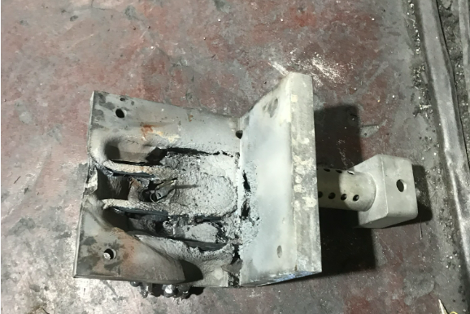 |  |  |  |  |  | 디젤지게차 | 1,200,000 | 1,150,000
 |  |  |  |  |  |  |  |  |  |  |  |  |  |  |  |  | 2 | BAG FILTER 원단 구매 | - 사용처 : 탈크빈 액츄레이터 수선 (규격 : 6000 X 3000) | 120,000 | 120,000 | 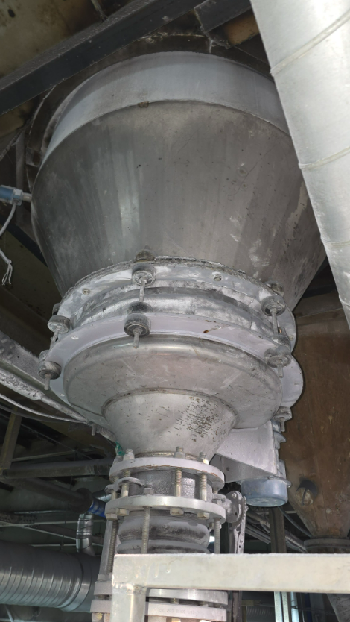
 |  |  |  |  |  |  |  |  |  |  |  |  |  |  |  |  |  |  |  | 합 계 | 1,620,000 |  |  |  | 9월 | 10월 | 11월 | 합계 | 월 평균
 |  |  |  |  |  |  |  |  |  |  |  |  |  |  |  |  | ▶ AL 주물 HEATER 구매내역 |  |  |  |  |  |  | 유류단가(원) | 1,529 | 1,529 | 1,601 | 4,659 | 1,553 |  |  | [ 5월 폐기물 처리 비용 집계 ]
 |  |  |  |  |  |  |  |  |  |  |  |  |  |  |  |  |  |  |  |  |  |  |  | 유류사용량(리터) | 12,578 | 9,120 | 11,973 | 33,671 | 11,224 |  |  |  | 배출주기 | 3월 | 4월 | 5월 | 4월 대비증감 | 증감원인
 |  |  |  |  |  |  |  |  |  |  |  |  |  |  |  |  |  |  |  |  |  |  |  | 근무일(일) | 26 | 22 | 25 | 73 | 24 |  |  | 일반쓰레기 | 수시 | 6,686,400 | 7,525,600 | 6,975,900 | -549,700
 |  |  |  |  |  |  |  |  |  |  |  |  |  |  |  |  |  |  |  |  |  |  |  | 일평균 사용량 | 484 | 415 | 479 | 461 | 461 |  |  | 폐유 공 드럼 | 필요시 구매 |  |  |  | -
 |  |  |  |  |  |  |  |  |  |  |  |  |  |  |  |  |  |  |  |  |  |  |  |  |  |  |  |  |  |  |  | 그밖의 폐유(액상) | 수시 | 1,164,800 | 672,000 | 912,000 | 240,000
 |  |  |  |  |  |  |  |  |  |  |  |  |  |  |  |  |  |  |  |  |  |  |  |  |  |  |  |  |  |  |  | 폐기 펠렛 | 약 1개월 | 1,089,650 | 1,291,300 | 982,350 | -308,950
 |  |  |  |  |  |  |  |  |  |  |  |  |  |  |  |  | ▶ AL 주물 HEATER 위치 |  |  |  |  |  |  |  |  |  |  |  |  |  |  | 분진(매립) | 약 1개월 | 7,028,000 | 13,080,000 | 7,388,000 | -5,692,000 | 재활용 가능 집진기 TALC(비용 270/kg)
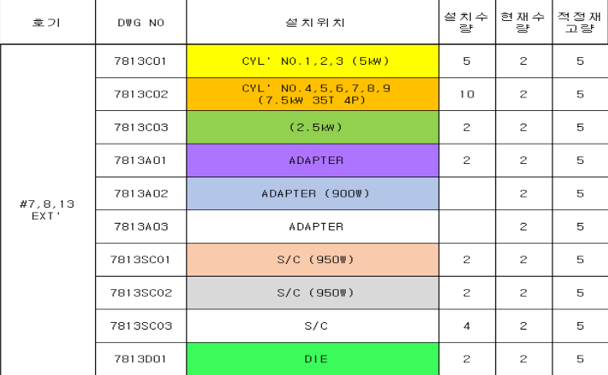
 |  |  |  |  |  |  |  |  |  |  |  |  |  |  |  |  |  |  |  |  |  |  |  |  |  |  |  |  |  |  |  | 분진(재활용) | 약 1개월 |  |  | 1,223,100 | 1,223,100
 |  |  |  |  |  |  |  |  |  |  |  |  |  |  |  |  |  |  |  |  |  |  |  |  |  |  |  |  |  |  |  | 폐목재(원) | 약 6개월 |  | 1,200,000 |  | -1,200,000
 |  |  |  |  |  |  |  |  |  |  |  |  |  |  |  |  |  |  |  |  |  |  |  |  |  |  |  |  |  |  |  | 오수처리시설관리(원) | 1개월 | 300,000 | 300,000 | 300,000 | -
 |  |  |  |  |  |  |  |  |  |  |  |  |  |  |  |  |  |  |  |  |  |  |  |  |  |  |  |  |  |  |  | 비용합계 |  | 16,268,850 | 24,068,900 | 17,781,350 | -6,287,550
 |  |  |  |  |  |  |  |  |  |  |  |  |  |  |  |  |  |  |  |  |  |  |  |  |  |  |  |  |  |  |  | 재활용 BAG 매각 | 수시 | 19,700,000 | 23,570,000 | 21,740,000
 |  |  |  |  |  |  |  |  |  |  |  |  |  |  |  |  |  |  |  |  |  |  |  |  |  |  |  |  |  |  |  | 합 계 |  | 19,700,000 | 23,570,000 | 21,740,000 | -1,830,000

보고_0324_수선비
▣. 2025년 보전팀 예산안 (최종) |  |  |  |  |  |  |  |  |  |  |  |  |  |  | (원)
 | 항목 | 1월 | 2월 | 3월 | 4월 | 5월 | 6월 | 7월 | 8월 | 9월 | 10월 | 11월 | 12월 | 합계 | 월평균 | 비고
보전 |  |  |  |  |  |  |  |  |  |  |  |  |  | 0 | 0
 | 수선비 | 58,000,000 | 57,450,000 | 49,030,000 | 55,000,000 | 63,000,000 | 63,800,000 | 60,100,000 | 140,000,000 | 58,000,000 | 57,670,000 | 49,030,000 | 55,000,000 | 766,080,000 | 63,840,000
 | 구매 | 3,500,000 | 3,500,000 | 3,500,000 | 3,500,000 | 3,500,000 | 3,500,000 | 3,500,000 | 3,500,000 | 3,500,000 | 3,500,000 | 3,500,000 | 3,500,000 | 42,000,000 | 3,500,000
 |  |  |  |  |  |  |  |  |  |  |  |  |  | 0 | 0 | 시설비
 |  |  |  |  |  |  |  |  |  |  |  |  |  | 0 | 0 | 감소
 | 보전합계 | 61,500,000 | 60,950,000 | 52,530,000 | 58,500,000 | 66,500,000 | 67,300,000 | 63,600,000 | 143,500,000 | 61,500,000 | 61,170,000 | 52,530,000 | 58,500,000 | 808,080,000 | 67,340,000

 |  |  |  |  |  |  |  |  |  |  |  |  |  |  |  |  |  |  |  |  |  |  | 43,830,000

 |  |  |  |  |  |  |  |  |  |  |  |  |  |  |  |  | [ ▶ 생산 설비수리 보고 ] |  |  |  |  | 보고일 : 3월 24일 |  |  |  |  |  |  | 이전 견적 | 최종 승인 견적 | 비 고
 |  |  |  |  |  |  |  |  |  |  |  |  |  |  |  |  | 번호 | 구매/ 수리 내용 | 세부내용 | 견적가 | 네고금액 | 사 진 |  |  |  |  |  | 리튬전동 지게차 | 1,050,000 | 1,000,000 | 기존과 동일 조건
 |  |  |  |  |  |  |  |  |  |  |  |  |  |  |  |  | 1 | 정문 앞 계근대 로드셀 교체(2EA) | 1) 수리사유 - 계근대 중량 흔들림으로 인한 점검(계근코리아) - 3월 18일 - 입/출고 하중 측정용 로드셀 불량으로 교체 완료 | 900,000 | 900,000 | 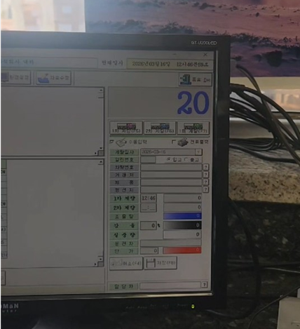
 |  |  |  |  |  |  |  |  |  |  |  |  |  |  |  |  |  |  |  | 합 계 | 900,000 |  |  |  | 9월 | 10월 | 11월 | 합계 | 월 평균
 |  |  |  |  |  |  |  |  |  |  |  |  |  |  |  |  |  |  |  |  |  |  |  | 유류단가(원) | 1,529 | 1,529 | 1,601 | 4,659 | 1,553 |  |  | [ 5월 폐기물 처리 비용 집계 ]
 |  |  |  |  |  |  |  |  |  |  |  |  |  |  |  |  | ▶ 생산 구매내역 |  |  |  |  |  |  | 유류사용량(리터) | 12,578 | 9,120 | 11,973 | 33,671 | 11,224 |  |  |  | 배출주기 | 3월 | 4월 | 5월 | 4월 대비증감 | 증감원인
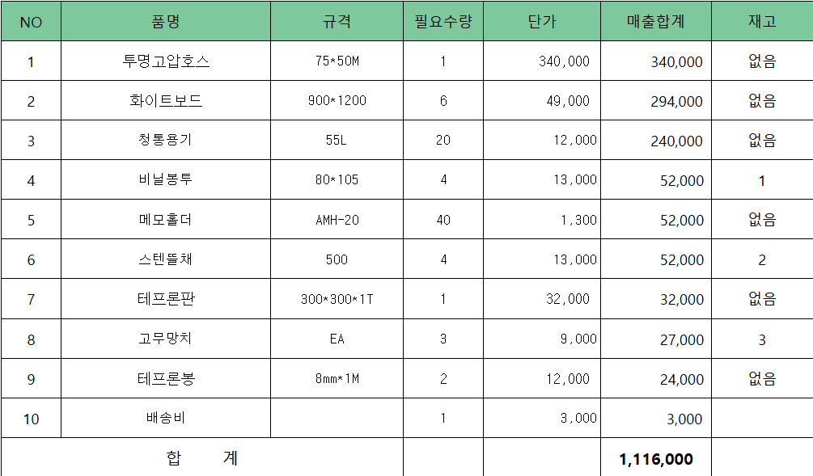
 |  |  |  |  |  |  |  |  |  |  |  |  |  |  |  |  |  |  |  |  |  |  |  | 근무일(일) | 26 | 22 | 25 | 73 | 24 |  |  | 일반쓰레기 | 수시 | 6,686,400 | 7,525,600 | 6,975,900 | -549,700
 |  |  |  |  |  |  |  |  |  |  |  |  |  |  |  |  |  |  |  |  |  |  |  | 일평균 사용량 | 484 | 415 | 479 | 461 | 461 |  |  | 폐유 공 드럼 | 필요시 구매 |  |  |  | -
 |  |  |  |  |  |  |  |  |  |  |  |  |  |  |  |  |  |  |  |  |  |  |  |  |  |  |  |  |  |  |  | 그밖의 폐유(액상) | 수시 | 1,164,800 | 672,000 | 912,000 | 240,000
 |  |  |  |  |  |  |  |  |  |  |  |  |  |  |  |  |  |  |  |  |  |  |  |  |  |  |  |  |  |  |  | 폐기 펠렛 | 약 1개월 | 1,089,650 | 1,291,300 | 982,350 | -308,950
 |  |  |  |  |  |  |  |  |  |  |  |  |  |  |  |  |  |  |  |  |  |  |  |  |  |  |  |  |  |  |  | 분진(매립) | 약 1개월 | 7,028,000 | 13,080,000 | 7,388,000 | -5,692,000 | 재활용 가능 집진기 TALC(비용 270/kg)
 |  |  |  |  |  |  |  |  |  |  |  |  |  |  |  |  |  |  |  |  |  |  |  |  |  |  |  |  |  |  |  | 분진(재활용) | 약 1개월 |  |  | 1,223,100 | 1,223,100
 |  |  |  |  |  |  |  |  |  |  |  |  |  |  |  |  |  |  |  |  |  |  |  |  |  |  |  |  |  |  |  | 폐목재(원) | 약 6개월 |  | 1,200,000 |  | -1,200,000
 |  |  |  |  |  |  |  |  |  |  |  |  |  |  |  |  |  |  |  |  |  |  |  |  |  |  |  |  |  |  |  | 오수처리시설관리(원) | 1개월 | 300,000 | 300,000 | 300,000 | -
 |  |  |  |  |  |  |  |  |  |  |  |  |  |  |  |  |  |  |  |  |  |  |  |  |  |  |  |  |  |  |  | 비용합계 |  | 16,268,850 | 24,068,900 | 17,781,350 | -6,287,550
 |  |  |  |  |  |  |  |  |  |  |  |  |  |  |  |  |  |  |  |  |  |  |  |  |  |  |  |  |  |  |  | 재활용 BAG 매각 | 수시 | 19,700,000 | 23,570,000 | 21,740,000
 |  |  |  |  |  |  |  |  |  |  |  |  |  |  |  |  |  |  |  |  |  |  |  |  |  |  |  |  |  |  |  | 합 계 |  | 19,700,000 | 23,570,000 | 21,740,000 | -1,830,000

 |  |  |  |  |  |  |  |  |  |  |  |  |  |  |  |  | ▶ 보전 구매내역
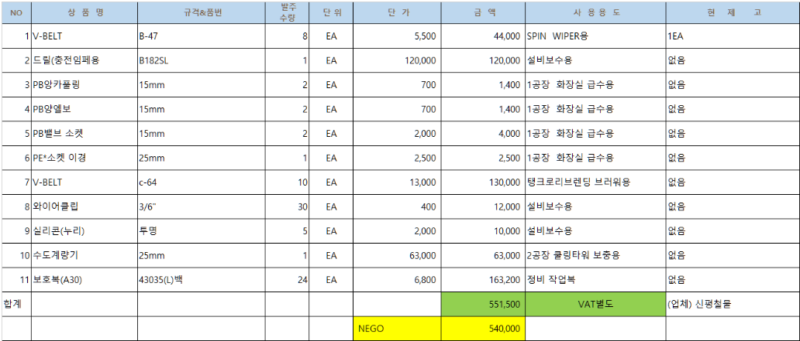

 |  |  |  |  |  |  |  |  |  |  |  |  |  |  |  |  |  |  |  |  |  |  |  | 형태 | 수량 | 위치
 |  |  |  |  |  |  |  |  |  |  |  |  |  |  |  |  |  |  |  |  |  |  |  | 1톤 바닥저울 | 8 | 공장별 포장(3), 반제품창고(1), 샘플팀(4)
 |  |  |  |  |  |  |  |  |  |  |  |  |  |  |  |  | ▶ 전기자재 구매내역 |  |  |  |  |  |  | 500kg 바닥저울 | 1 | 출하(1)
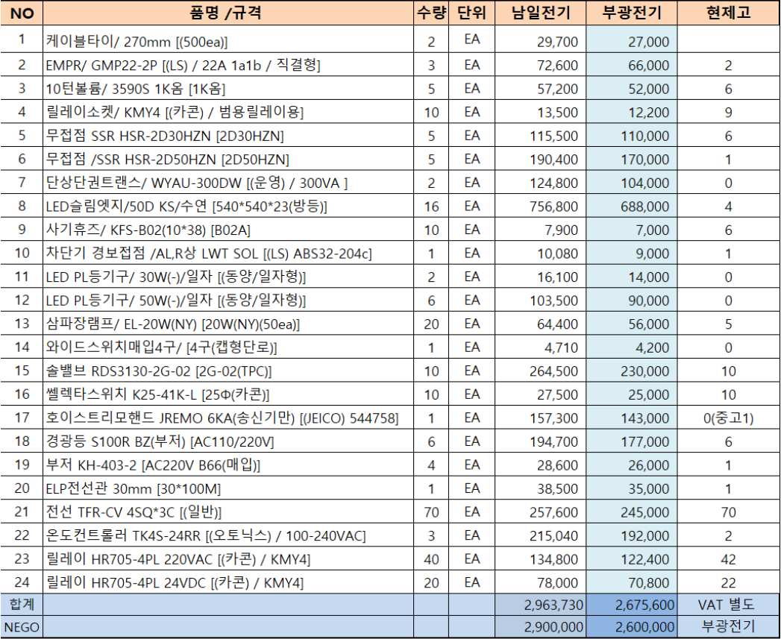
 |  |  |  |  |  |  |  |  |  |  |  |  |  |  |  |  |  |  |  |  |  |  |  | 60kg CAS 저울 | 13 | 생산(9), 샘플팀(4)

보고_0324_소모품
▣. 2025년 보전팀 예산안 (최종) |  |  |  |  |  |  |  |  |  |  |  |  |  |  | (원)
 | 항목 | 1월 | 2월 | 3월 | 4월 | 5월 | 6월 | 7월 | 8월 | 9월 | 10월 | 11월 | 12월 | 합계 | 월평균 | 비고
보전 |  |  |  |  |  |  |  |  |  |  |  |  |  | 0 | 0
 | 수선비 | 58,000,000 | 57,450,000 | 49,030,000 | 55,000,000 | 63,000,000 | 63,800,000 | 60,100,000 | 140,000,000 | 58,000,000 | 57,670,000 | 49,030,000 | 55,000,000 | 766,080,000 | 63,840,000
 | 구매 | 3,500,000 | 3,500,000 | 3,500,000 | 3,500,000 | 3,500,000 | 3,500,000 | 3,500,000 | 3,500,000 | 3,500,000 | 3,500,000 | 3,500,000 | 3,500,000 | 42,000,000 | 3,500,000
 |  |  |  |  |  |  |  |  |  |  |  |  |  | 0 | 0 | 시설비
 |  |  |  |  |  |  |  |  |  |  |  |  |  | 0 | 0 | 감소
 | 보전합계 | 61,500,000 | 60,950,000 | 52,530,000 | 58,500,000 | 66,500,000 | 67,300,000 | 63,600,000 | 143,500,000 | 61,500,000 | 61,170,000 | 52,530,000 | 58,500,000 | 808,080,000 | 67,340,000

 |  |  |  |  |  |  |  |  |  |  |  |  |  |  |  |  |  |  |  |  |  |  | 43,830,000

 |  |  |  |  |  |  |  |  |  |  |  |  |  |  |  |  | [ ▶ 생산/ 보전 소모품 구매 보고 ] |  |  |  |  | 보고일 : 3월 24일 |  |  |  |  |  |  | 이전 견적 | 최종 승인 견적 | 비 고
 |  |  |  |  |  |  |  |  |  |  |  |  |  |  |  |  | 번호 | 구매/ 수리 내용 | 세부내용 | 견적가 | 네고금액 | 사 진 |  |  |  |  |  | 리튬전동 지게차 | 1,050,000 | 1,000,000 | 기존과 동일 조건
 |  |  |  |  |  |  |  |  |  |  |  |  |  |  |  |  | 1 | 생산비품 구매(신평철물) | ■ 생산비품 구매의 건 - 생산비품구매(신평철물) : 고압호스외 9건 (금액 : 1,116,000원) ※ 첨부1 : 생산 구매내역 | 1,116,000 | 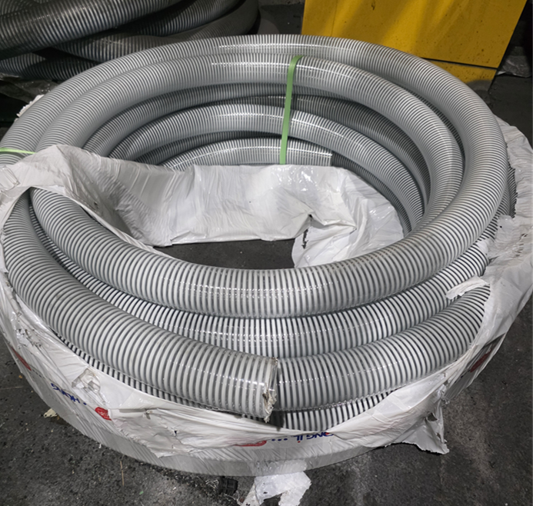 1,116,000 |  |  |  |  |  |  | 디젤지게차 | 1,200,000 | 1,150,000
 |  |  |  |  |  |  |  |  |  |  |  |  |  |  |  |  | 2 | 생산 사무용품 구매(3월) | ■ 생산사무용품 구매의 건 - 생산사무용품 : P.P로프외 3건 ※ 첨부2 : 생산 구매내역 | 223,400 | 223,400
 |  |  |  |  |  |  |  |  |  |  |  |  |  |  |  |  | 3 | 설비 소모성자재 구매(MS테크) | ■ BAG FILTER 구매 - 사유 : #13호기 원료이송 브로워 BAG FILTER 교체(3월 18일) - 원료 및 제품이송용으로 현재고 없음(금액 : 210,000원) | 210,000 | 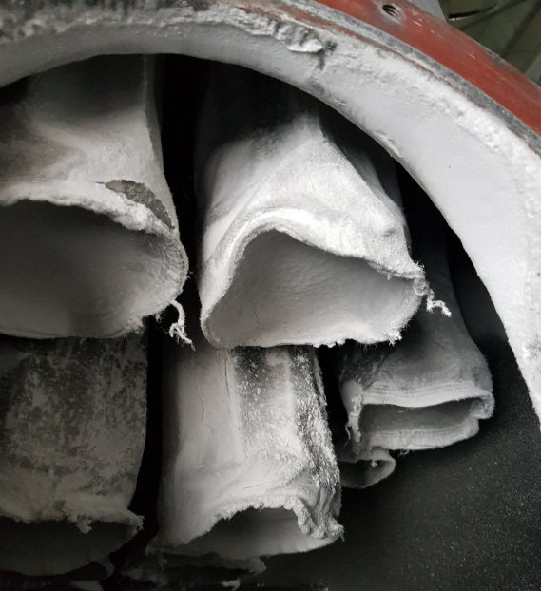 210,000
 |  |  |  |  |  |  |  |  |  |  |  |  |  |  |  |  | 4 | 설비 소모성자재 구매(신평철물) | ■ 설비보수용 소모성 자재 구매(신평철물) - 사유 : 소모성 자재 예비품 재고 확보 - 신평철물 : 작업보호복외 10건 - 첨부3 : 보전(기계/설비) 구매내역 | 551,500 | 540,000 | 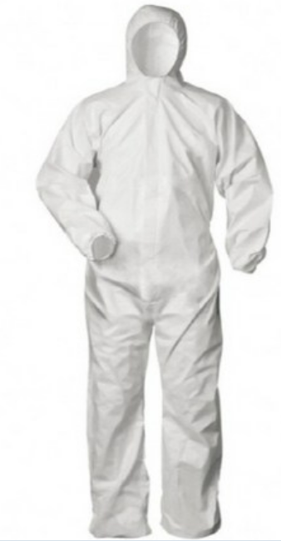
 |  |  |  |  |  |  |  |  |  |  |  |  |  |  |  |  | 5 | 설비 소모성자재 구매(화성종합상사) | ■ 설비보수용 소모성 자재 구매(화성종합상사) - 사유 : 볼트/너트류 및 평와샤 등 - : 실리콘 오일실링외 17건 - 첨부4 : 보전(기계/설비) 구매내역 | 524,800 | 510,000 | 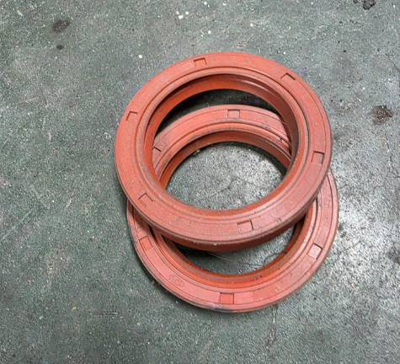
Led 슬림엣지
 |  |  |  |  |  |  |  |  |  |  |  |  |  |  |  |  | 6 | 2/3월 전기자재 구매 | ■ 구매사유 - 2/3월 2개월간 전기자재 소모에 따른 예비품 재고 확보 - LED슬림엣지(50D KS)외 23건 (견적가 290만원 -> 네고 260만원) - 김응진 부장 폴란드 출장으로 2개월 구매비용 일괄 기안 - 첨부5. 전기자재 구매내역 | 2,900,000 | 2,600,000 | 
 |  |  |  |  |  |  |  |  |  |  |  |  |  |  |  |  |  |  |  | 합 계 | 5,199,400 |  |  |  | 9월 | 10월 | 11월 | 합계 | 월 평균
 |  |  |  |  |  |  |  |  |  |  |  |  |  |  |  |  |  |  |  |  |  |  |  | 유류단가(원) | 1,529 | 1,529 | 1,601 | 4,659 | 1,553 |  |  | [ 5월 폐기물 처리 비용 집계 ]
 |  |  |  |  |  |  |  |  |  |  |  |  |  |  |  |  | ▶ 생산 구매내역 |  |  |  |  |  |  | 유류사용량(리터) | 12,578 | 9,120 | 11,973 | 33,671 | 11,224 |  |  |  | 배출주기 | 3월 | 4월 | 5월 | 4월 대비증감 | 증감원인
 |  |  |  |  |  |  |  |  |  |  |  |  |  |  |  |  |  |  |  |  |  |  |  | 근무일(일) | 26 | 22 | 25 | 73 | 24 |  |  | 일반쓰레기 | 수시 | 6,686,400 | 7,525,600 | 6,975,900 | -549,700
 |  |  |  |  |  |  |  |  |  |  |  |  |  |  |  |  |  |  |  |  |  |  |  | 일평균 사용량 | 484 | 415 | 479 | 461 | 461 |  |  | 폐유 공 드럼 | 필요시 구매 |  |  |  | -
 |  |  |  |  |  |  |  |  |  |  |  |  |  |  |  |  |  |  |  |  |  |  |  |  |  |  |  |  |  |  |  | 그밖의 폐유(액상) | 수시 | 1,164,800 | 672,000 | 912,000 | 240,000
 |  |  |  |  |  |  |  |  |  |  |  |  |  |  |  |  |  |  |  |  |  |  |  |  |  |  |  |  |  |  |  | 폐기 펠렛 | 약 1개월 | 1,089,650 | 1,291,300 | 982,350 | -308,950
 |  |  |  |  |  |  |  |  |  |  |  |  |  |  |  |  |  |  |  |  |  |  |  |  |  |  |  |  |  |  |  | 분진(매립) | 약 1개월 | 7,028,000 | 13,080,000 | 7,388,000 | -5,692,000 | 재활용 가능 집진기 TALC(비용 270/kg)
 |  |  |  |  |  |  |  |  |  |  |  |  |  |  |  |  |  |  |  |  |  |  |  |  |  |  |  |  |  |  |  | 분진(재활용) | 약 1개월 |  |  | 1,223,100 | 1,223,100
 |  |  |  |  |  |  |  |  |  |  |  |  |  |  |  |  |  |  |  |  |  |  |  |  |  |  |  |  |  |  |  | 폐목재(원) | 약 6개월 |  | 1,200,000 |  | -1,200,000
 |  |  |  |  |  |  |  |  |  |  |  |  |  |  |  |  |  |  |  |  |  |  |  |  |  |  |  |  |  |  |  | 오수처리시설관리(원) | 1개월 | 300,000 | 300,000 | 300,000 | -
 |  |  |  |  |  |  |  |  |  |  |  |  |  |  |  |  |  |  |  |  |  |  |  |  |  |  |  |  |  |  |  | 비용합계 |  | 16,268,850 | 24,068,900 | 17,781,350 | -6,287,550
 |  |  |  |  |  |  |  |  |  |  |  |  |  |  |  |  |  |  |  |  |  |  |  |  |  |  |  |  |  |  |  | 재활용 BAG 매각 | 수시 | 19,700,000 | 23,570,000 | 21,740,000
 |  |  |  |  |  |  |  |  |  |  |  |  |  |  |  |  |  |  |  |  |  |  |  |  |  |  |  |  |  |  |  | 합 계 |  | 19,700,000 | 23,570,000 | 21,740,000 | -1,830,000

 |  |  |  |  |  |  |  |  |  |  |  |  |  |  |  |  | ▶ 보전 구매내역

 |  |  |  |  |  |  |  |  |  |  |  |  |  |  |  |  |  |  |  |  |  |  |  | 형태 | 수량 | 위치
 |  |  |  |  |  |  |  |  |  |  |  |  |  |  |  |  |  |  |  |  |  |  |  | 1톤 바닥저울 | 8 | 공장별 포장(3), 반제품창고(1), 샘플팀(4)
 |  |  |  |  |  |  |  |  |  |  |  |  |  |  |  |  | ▶ 전기자재 구매내역 |  |  |  |  |  |  | 500kg 바닥저울 | 1 | 출하(1)
 |  |  |  |  |  |  |  |  |  |  |  |  |  |  |  |  |  |  |  |  |  |  |  | 60kg CAS 저울 | 13 | 생산(9), 샘플팀(4)

